상품제안서
디지털 온습도계 탁상 시계 알람 | 상품코드: F21308

 |  |  |  |  |  |  | 02-412-0044 | www.easy1.co.kr
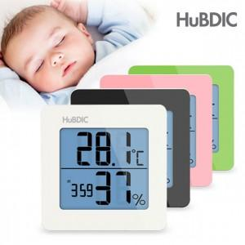

【상세/제작정보】 | 온도 습도 디지털시계를 한번에

【인쇄/포장옵션】 | 레이저 / 포장지포장

【공급단가】 | 수량 | 100~ | 300~ | 500~ | 1,000~ | 3,000~
*VAT별도 | 단가 | 7,560원 | 7,430원 | 7,240원 | 7,110원 | 6,930원

【상품 URL】 | https://easy1.co.kr:443/src/goods_detail.php?gdno=21308

